2024_02_data
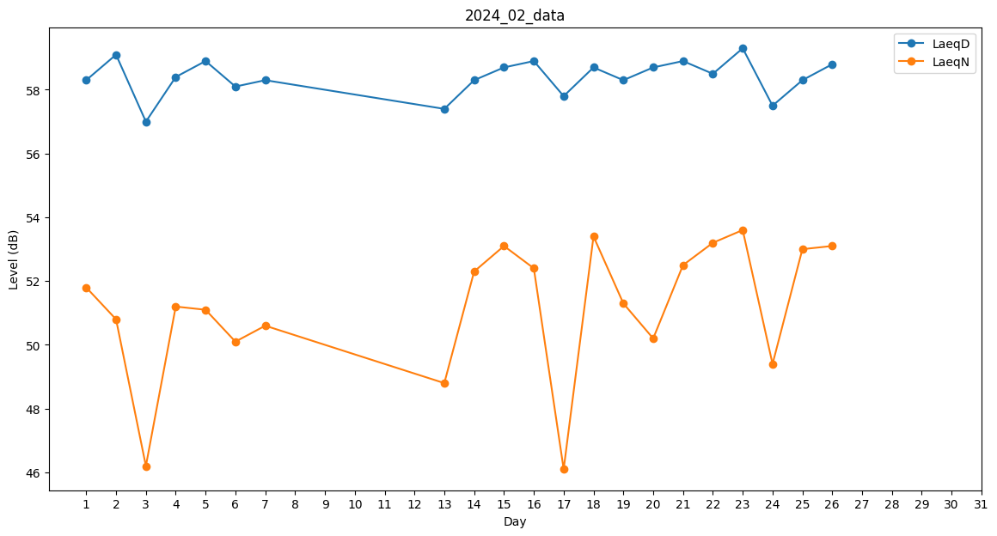
Day | LaeqD | LaeqN
1 | 58.3 | 51.8
2 | 59.1 | 50.8
3 | 57 | 46.2
4 | 58.4 | 51.2
5 | 58.9 | 51.1
6 | 58.1 | 50.1
7 | 58.3 | 50.6
8 | 0 | 0
9 | 0 | 0
10 | 0 | 0
11 | 0 | 0
12 | 0 | 0
13 | 57.4 | 48.8
14 | 58.3 | 52.3
15 | 58.7 | 53.1
16 | 58.9 | 52.4
17 | 57.8 | 46.1
18 | 58.7 | 53.4
19 | 58.3 | 51.3
20 | 58.7 | 50.2
21 | 58.9 | 52.5
22 | 58.5 | 53.2
23 | 59.3 | 53.6
24 | 57.5 | 49.4
25 | 58.3 | 53
26 | 58.8 | 53.1
27 | 56.7 | 0
28 | 0 | 0
29 | 0 | 0

